Sheet1
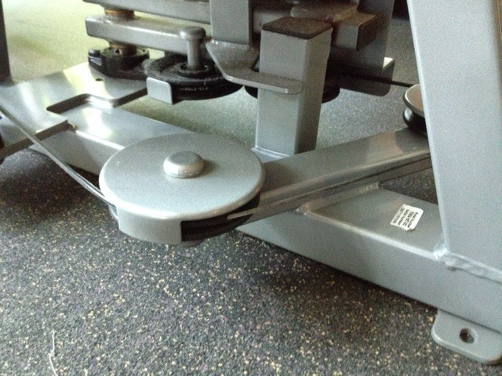
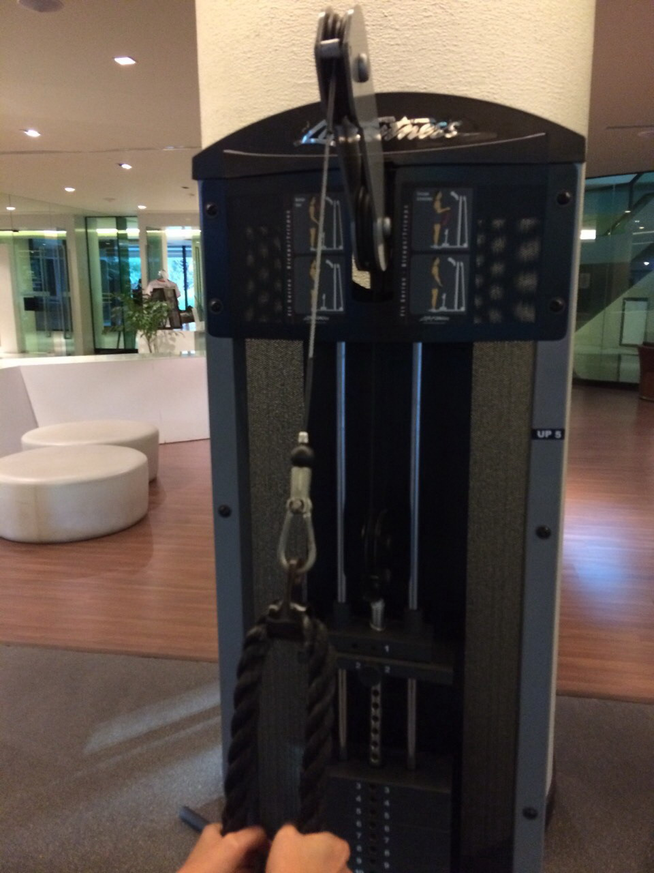
1. เครื่อง Life Fitness : Biceps / Triceps รหัส UP5 ปลอกหุ้มสายเคเบิ้ลชำรุด
ซ่อมครั้งที่แล้ว 14 สิงหาคม 2557

2.เครื่อง Life Fitness : จักรยานไฟฟ้า รหัส CARB2 สายรัดข้อเท้าขาด ยังไม่เคยซ่อม
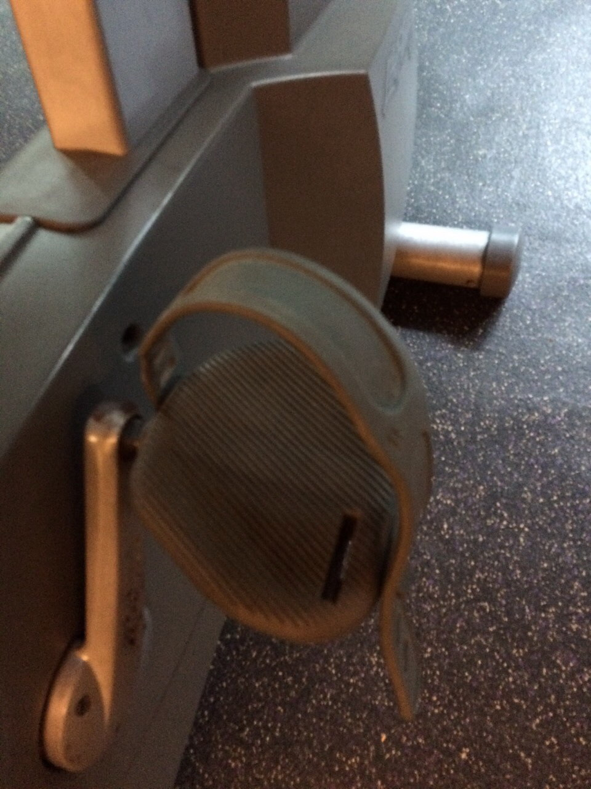

3

3. เครื่อง Life Fitness : Hip Abdution/Addution รหัส LO4 ปลอกหุ้มสายเคเบิ้ลชำรุด ยังไม่เคยซ่อม

